ネットワーク
通信プロトコル
 | 可変長サブネットマスク(VLSM:Variable Length Subnet Masking)
 |  | 各サブネットで必要となるIPアドレス数に基づいて、サブネットごとに異なるサブネットマスクを使用する手法です。
 |  | VLSMでは、一度サブネット化されているアドレスをさらに細分化することで、アドレスの使用効率を向上させます。

 | ブロードキャスト
 |  | あるネットワークに属するすべてのノードに対してデータを同時伝送することです。

 | UDP(User Datagram Protocol)
 |  | TCP/IPの通信処理で使われる伝送制御プロトコルのひとつでTCPと同じく、OSI基本参照モデルのトランスポート層に位置します
 |  | UDPは、TCPと異なり"コネクションレス型"の通信であり、通信制御に係る処理が少ない分だけ効率的な通信が可能になっています。
 |  | この利点を活かして、信頼性よりも即時性や効率性が求められるストリーミング配信や、DNS、NTP、SNMPなどのプロトコルにおいて使用されています。

 | TCP/IPの通信
 |  | 原則として送信元からパケットが送出され宛先に到達するまでのエンドトゥエンドでIPアドレスが変わりません(NATによる変換を除きます)。
 |  | この問では送信元が端末a、宛先が端末bなので、伝送における全区間にわたり送信元IPアドレスは端末aのIPアドレス、
 |  | 宛先IPアドレスは端末bのIPアドレスになります。
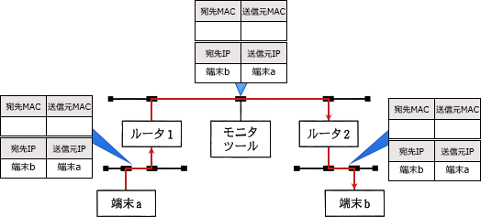

 |  | 逆に宛先MACアドレス、送信元MACアドレスは通信経路によって変化していきます。その理由はARPの到達範囲です。
 |  | ARP(Address Resolution Protocol)はIPアドレスからMACアドレスを得るプロトコルですが、
 |  | ARPはデータリンク層のプロトコルなので届く範囲はブロードキャストドメインに限られます。
 |  | つまり同じネットワークセグメントに属する相手からはMACアドレスが取得できますが、
 |  | ルータを超えた位置にある端末からはMACアドレスを得ることができません。
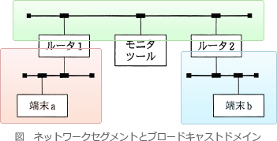

 |  | パケットを送信しようとする端末aは、まず自分のIPアドレス情報と端末bのIPアドレス情報を照合します。
 |  | そして端末bがルータを超えた先のネットワークに属することを知ります。
 |  | ルータの先にある端末とは直接通信できないため、端末aはルータ1に端末bへの転送を依頼することになります。

 | IPv6
 |  | 主流のIPv4にかわるものとして策定された次世代版となる通信プロトコルです
 |  | パケットの暗号化をIPレイヤで行うIPsec(Security Architecture for IP)の機能がサポートされています。

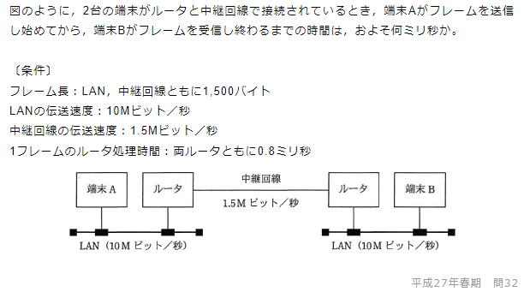
 |  |  | まず伝送速度の単位がビットなので、フレーム長1,500バイトの単位を変換します。
 |  |  | フレーム長＝1,500バイト×8＝12,000ビット
 |  |  | 端末AからA側ルータまでにデータを転送するのに要する時間は、
 |  |  | 12,000÷10Mビット＝0.0012秒＝1.2ミリ秒
 |  |  | A側ルータではフレームの処理時間0.8ミリ秒が必要となります。
 |  |  | A側のルータからB側のルータへは中継回線(1.5Mビット／秒)を介して転送されます。
 |  |  | 転送に要する時間は、
 |  |  | 12,000ビット÷1.5Mビット＝0.008秒＝8ミリ秒
 |  |  | B側ルータではフレームの処理時間0.8ミリ秒が必要となります。
 |  |  | B側ルータから端末Bへの転送には、端末Aからルータまでと同じ1.2ミリ秒を要します。
 |  |  | 端末Aから端末Bにデータを送信するのに要する時間は、上記の時間を合計して、
 |  |  | 1.2＋0.8＋8＋0.8＋1.2＝12(ミリ秒)

データベース
トランザクション処理
 | オプティマイザ(optimizer)
 |  | SQL文が実行された際、対象となるレコードの取得時間を最小とするようにアクセスパスを最適化するデータベース管理システム(DBMS)の機能のこと
 | コストベースアプローチ
 |  | DBMSに蓄積された表やインデックスの統計情報をもとにコストを見積り、その結果に基づいて最も効率的な実行計画を作成する方法
 | ルールベースアプローチ
 |  | 複数のアクセスパスが存在する場合に、アクセスパスの優先順位などのような一定のルールに従って実行計画を作成する方法

データベース設計
 | ボイスコッド正規形への変換手順
 |  | 候補キー以外の属性から，候補キーの一部の属性に対して関数従属性がある場合，その関係を分解する

 | 第1正規形への変換手順
 |  | 一つの属性に複数の値が入っている場合，単一の値になるように分解する

 | 第2正規形への変換手順
 |  | 候補キーの一部の属性から，候補キー以外の属性への関数従属性がある場合，その関係を分解する。

 | 第3正規形への変換手順
 |  | 候補キー以外の属性間に関数従属性がある場合，その関係を分解する

データ操作
 | 結合(join)
 |  | 2つの表が共通して持つ属性(列)を基準に結合を行い、新しい表をつくりだす演算です。
 |  | 両方の関係に存在する結合属性は一方のみが表示されます。
 |  | RとSをID列で(自然)結合した結果は次のようになります。

 | 差(difference)
 |  | 2つの関係があるとき、一方の関係に属する行から他方の関係に属する行を取り除いた表を返す演算です。
 |  | RとSの差演算(R－S)及び(S－R)は次の結果を返します。

 | 直積(cartesian product)
 |  | 関係Rと関係Sの行の全ての組合せを返す演算です。演算後の行数は「Rの行数×Sの行数」になります。
 |  | RとSの直積演算(R×S)は次の結果を返します。
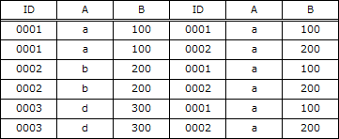

 | 和(union)
 |  | 関係Rまたは関係Sに含まれるすべての行で構成される表を返す演算です。重複する行は除外されます
 |  | RとSの和演算(R∪S)は次の結果を返します。
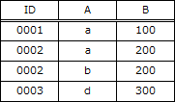

 | CREATE VIEWで定義されるビュー"GOODMAKER
 |  | MAKER表からMAKER.STATUSが20を超える行を選択し、MNO，STATUS，AREA列を抜き出したものです。
 |  | またその次のSQL文は、ビュー"GOODMAKER"のAREA列が'TOKYO'ではない行を選択し、MNO，STATUS，AREA列を抜き出したものです。
 |  | まとめるとビューを選択する時点で「MAKER.STATUSが20を超える行」が抽出，続くSQL文では「AREA列が'TOKYO'ではない行」が抽出されているので、
 |  | 2つの条件を含むSQL文であれば同等な表を得ることができることがわかります。

再編成
 | データベース中にレコードの追加や削除によって断片的な未使用領域が増加した場合や、
 | 繋がりのあるのレコードが非連続的な領域に格納され、順次アクセスの効率が低下した場合に行われる処理です。
 | 同じデータを連続した領域に配置するなど、データを適切に再配置することで、アクセス効率が向上し速度の回復が望めます。

ハードウェア
ハードウェア
 | RTC(Real-Time Clock)
 |  | コンピュータや情報家電に組み込まれて、機器の電源が切れている状態でも現在時刻をカウントし続ける機能やそれを実現する回路です。
 |  | OSはシステム起動の際にRTCから読み取った現在時刻をシステム時刻に設定します。

 | 以下の回路図で使用されている「NOR回路」の真理値表は次のようになっています。

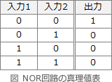

 | 初期値でy＝1なので、yを出力している下のNORへの入力値x，bはともに0とわかります。
 | さらにx＝0で、上のNORの一方の入力がy＝1なので、aの値は0でも1でも大丈夫なことがわかります。
 | 初期状態は下図のようになっています。

 | この状態に対してa，bの入力を与えると回路の状態はそれぞれ次のように遷移します。

ソフトウェア
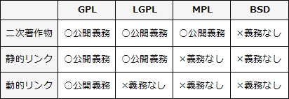
オペレーティングシステム
 | ガーベジコレクション
 |  | プログラムが動的に確保したメモリ領域のうち、不要になった部分を自動的に解放して、再び使用可能にする機能のこと
 |  | ガーベジ(garbage)には「ゴミ」とか「くず」といった意味があるので、直訳するとゴミ拾い、くず集めみたいな感じです。不要になった部分を集めるのでこのような名前になっています。
 |  | 従来の（ガーベジコレクションがない）プログラム言語では、プログラマが必要なメモリを確保する命令を記述し、
 |  | 使用後に明示的に解放する必要がありましたが、ガーベジコレクションが採用されている処理系では、不要と判断された時点で自動的にメモリの解放が行われます。

 | ラウンドロビン方式
 |  | 実行可能状態となった順に従ってタスクに一定のCPU時間(タイムクウォンタム)を与えていくタスクスケジューリング方式のこと
 |  | 一定時間内に処理が終わらなかったタスクは、
 |  | 実行可能状態の待ち行列の最後尾に移され、次にCPU使用権が与えられるまでの間は待ち状態となります。

 | 開発ツール
 |  | 高水準言語で記述されたソースコードから、コンパイラが機械語のプログラムを生成する手順は次の流れになっています。
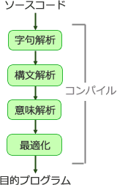

 | オープンソースソフトウェア
 |  | GPL(General Public License)
 |  |  | GNUプロジェクトのためにリチャード・ストールマンにより作成されたフリーソフトウェアライセンス
 |  |  | プログラムの複製物の所持者に対して「プログラムの実行」「プログラムの動作を調べ、
 |  |  | それを改変すること」「複製物の再頒布」「プログラムを改良し、改良を公衆にリリースする権利」という4点を許諾する。
 |  |  | 静的／動的に関わらずGPLライセンスされたライブラリにリンクする場合には
 |  |  | 二次著作物であると解釈され、自動的にGPLライセンスが適用されるためソースコードの公開義務が生じる。
 |  | LGPL(Lesser General Public License)
 |  |  | 厳格なGPLから派生したライセンスで、他のプログラムにリンクされることを前提としたライブラリのために作成された。
 |  |  | 「改変や再コンパイルの自由」や「二次著作物を再頒布する場合のソースコードの公開」などは
 |  |  | GPLと同等だが、LGPLライセンスされたライブラリをリンクして使用するプログラムの頒布に対する制限は、
 |  |  | 動的リンク：本体プログラムのリバースエンジニアリングを禁止する条項を含めてはならない。
 |  |  | 静的リンク：本体プログラムのソースコード、またはオブジェクトコードを公開しなくてはならない。
 |  |  | というように本体プログラムのソースコードを公開する義務が生じないライセンスになっている。
 |  | MPL(Mozilla Public License)
 |  |  | ネットスケープコミュニケーションズとMozilla Organization(後のMozilla Foundation)によって作成されたコピーレフトのライセンスのひとつ。
 |  |  | 二次著作物にも自動的にMPLライセンスが適用されるため、
 |  |  | プログラムを頒布する場合にはソースコードを公開する義務が生じるが、GPLと比較するとコピーレフト性は弱く、
 |  |  | MPLライブラリに静的／動的リンクするプログラムはライセンス適用の対象外となる。
 |  | BSD
 |  |  | カリフォルニア大学によって策定されたフリーソフトウェアで使われるライセンス体系のひとつ。
 |  |  | BSDライセンスのソースコードを組み込んだソフトウェアは、著作権表示、ライセンス条文、無保証の旨の三点をドキュメント等に記載さえしておけば、
 |  |  | ソースコードを公開せずに頒布することが可能になっている。

 |  | 各ライセンスの著作物を利用したときに課せられるソースコードの公開義務をまとめると下表のようになります。

システム構成要素
システムの構成
 | RAID0(ストライピング)
 |  | 複数のディスクに分散してデータを書き込むことで、アクセス性能を向上させる
 | RAID1(ミラーリング)
 |  | 同じデータを2台のディスクに書き込むことで、信頼性を向上させる。実質記憶容量は50%となるので記憶効率は悪い。

 | 分散システムにおけるアクセス透過性
 |  | 地理的に離れた場所にあるシステムにアクセスするときに、そのシステムが遠隔地にあることを
 |  | 意識することなく同一の方法でアクセスできる性質のこと

 | 分散処理システムを構築する際のポイント
 |  | 利用者にネットワークの存在を感じさせないように以下のネットワーク透過性を持たせる必要があります。
 |  | アクセス透過性
 |  |  | 遠隔地の資源にアクセスする際に、同一の方法でアクセスできること
 |  | 移動透過性
 |  |  | 使用中の資源の位置を移動できること
 |  | 位置透過性
 |  |  | 遠隔地の資源にアクセスする際に、データの位置を意識せずにアクセスできること
 |  | 規模透過性
 |  |  | OSやアプリケーションの構成に影響を与えずにシステムの規模を変更できること
 |  | 障害透過性
 |  |  | システムや資源の一部の障害によりシステム全体の機能が停止し，処理が中断されることがないこと
 |  | 複製透過性
 |  |  | 資源が複数の位置に複製され配置される場合でも、利用者にはそれらが1つの資源として見えること
 |  | 並行透過性
 |  |  | 複数のプロセスを並行処理できること

 | システムの評価指標
 |  | 1件のデータを処理する際、
 |  |  | 読取りには40ミリ秒
 |  |  | CPU処理には30ミリ秒
 |  |  | 書込みには50ミリ秒
 |  |  |  | 掛かるプログラムがある。
 |  | このプログラムで，n件目の書込みと並行してn＋1件目のCPU処理とn＋2件目の読取りを実行すると，
 |  | 1分当たりの最大データ処理件数は幾つか。ここで，OSのオーバヘッドは考慮しないものとする。

 |  | 並列処理の流れを整理して図で表すと次のようになります。
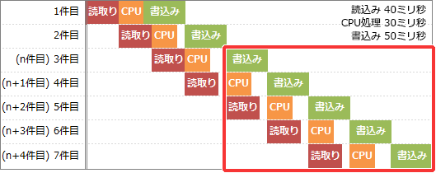

 |  | 上図の赤枠部分を見るとわかるように、50ミリ秒を要する書込み処理が並列処理のボトルネックとなり、
 |  | 1分間に処理できる書込み件数がそのまま最大データ処理件数に相当することがわかります。

 |  | 1分は「60秒×1,000ミリ秒＝60,000ミリ秒」
 |  | 1分当たりの最大データ処理件数= 60,000ミリ秒÷50ミリ秒
 |  | A 1,200件

 | フェールセーフ
 |  | システムの不具合や故障が発生したときでも、障害の影響範囲を最小限にとどめ、常に安全を最優先にして制御を行う考え方です。
 |  | 例えば、「工業用機械で進入禁止区域をセンサーで監視し、人や物の侵入を感知したときには機械を緊急停止する」、
 |  | 「信号機が故障した時は全てを赤信号にする」というような設計がフェールセーフの実践例です。

 | ストアドプロシージャ
 |  | データベースに対する一連の処理をまとめた手続きにして、データベース管理システムに保存したものです。
 |  | 利用者は通常のクエリを発行する代わりに、データベース管理システム内の手続きの呼出しによって目的の処理を実行させることになります。
 |  | メリット | 一つの要求で複数のSQL文を実行させることができるのでネットワーク負荷の軽減に繋がったり、誰もがあらかじめ保存された定型処理を行うことになるため標準化ができる

平成25年秋期
平成25年秋期
No | 問題文 | 正解 | 答案 | 備考
1 | 会員を4桁の会員番号で管理している小売店がある。会員の中には，4と9の数字を嫌う人がいるとの理由で，会員番号は，0001，0002，0003，0005，…のように，この二つの数字を使わないように連番で発行している。会員番号を0001から0528まで発行したとき，会員番号を付与した会員数は何人か。
 | 279 | ○ | -
 | 344 | - | -
 | 422 | - | -
 | 427 | - | -
2 | 桁落ちによる誤差の説明として，適切なものはどれか。
 | 値のほぼ等しい二つの数値の差を求めたとき，有効桁数が減ることによって発生する誤差 | ○ | -
 | 指定された有効桁数で演算結果を表すために，切捨て，切上げ，四捨五入などで下位の桁を削除することによって発生する誤差 | - | -
 | 絶対値の非常に大きな数値と小さな数値の加算や減算を行ったとき，小さい数値が計算結果に反映されないことによって発生する誤差 | - | -
 | 無限級数で表される数値の計算処理を有限項で打ち切ったことによって発生する誤差 | - | -
3 | 負の整数を表現する代表的な方法として，次の3種類がある。 'a. 1の補数による表現 'b. 2の補数による表現 'c. 絶対値に符号を付けた表現(左端ビットが0の場合は正，1の場合は負) 4ビットのパターン1101を a～c の方法で表現したものと解釈したとき，値が小さい順になるように三つの方法を並べたものはどれか。
 | a，c，b | - | -
 | b，a，c | - | -
 | b，c，a | - | -
 | c，b，a | ○ | -
4 | 論理式P，Qがいずれも真であるとき，論理式Rの真偽にかかわらず真になる式はどれか。ここで，"￣"は否定，"∨"は論理和，"∧"は論理積，"→"は含意("真→偽"となるときに限り偽となる演算)を表す。
 | ((P→Q)∧(Q→P))→(R→) | - | -
 | ((P→Q)∧(→P))→(Q→R) | - | -
 | ((P→)∨(Q→P))→(R→) | - | -
 | ((P→)∨(Q→))→(R→Q) | ○ | -
5 | 通信回線を使用したデータ伝送システムにM/M/1の待ち行列モデルを適用すると，平均回線待ち時間，平均伝送時間，回線利用率の関係は，次に式で表すことができる。 回線利用率が0%から徐々に上がっていく場合，平均回線待ち時間が平均伝送時間よりも最初に長くなるのは，回線利用率が何%を超えたときか。
 | 40 | - | -
 | 50 | ○ | -
 | 60 | - | -
 | 70 | - | -
6 | 葉以外の節点はすべて二つの子をもち，根から葉までの深さがすべて等しい木を考える。この木に関する記述のうち，適切なものはどれか。ここで，深さとは根から葉に至るまでの枝の個数を表す。また，節点には根及び葉も含まれる。
 | 枝の個数がnならば，葉を含む節点の個数もnである。 | - | -
 | 木の深さがnならば，葉の個数は2n-1である | - | -
 | 節点の個数がnならば，深さはlog2nである。 | - | -
 | 葉の個数がnならば，葉以外の節点の個数はn－1である。 | ○ | -
7 | 自然数をキーとするデータを，ハッシュ表を用いて管理する。キーxのハッシュ関数h(x)を h(x) = x mod n とすると，キーaとbが衝突する条件はどれか。ここで，nはハッシュ表の大きさであり，x mod nはxをnで割った余りを表す。
 | a＋bがnの倍数 | - | -
 | a－bがnの倍数 | ○ | -
 | nがa＋bの倍数 | - | -
 | nがa－bの倍数 | - | -
8 | 再帰的に定義された手続きprocで，proc(5)を実行したとき，印字される数字を順番に並べたものはどれか。 proc(n) n＝0 ならば戻る そうでなければ { nを印字する proc(n－1)を呼び出す nを印字する } を実行して戻る
 | 543212345 | - | -
 | 5432112345 | ○ | -
 | 54321012345 | - | -
 | 543210012345 | - | -
9 | 未整列の配列a[i](i＝1，2，…，n)を，流れ図で示すアルゴリズムによって昇順に整列する。n＝6でa[1]～a[6]の値がそれぞれ，21，5，53，71，3，17の場合，流れ図において，a[j－1]とa[j]の値の入替えは何回行われるか。
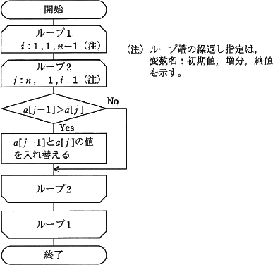

 | 3 | - | -
 | 6 | - | -
 | 8 | ○ | -
 | 15 | - | -
10 | メモリインタリーブの説明として，適切なものはどれか。
 | 新しい情報をキャッシュメモリに取り出すとき，キャッシュ上では不要になった情報を主記憶に書き込む。 | - | -
 | 主記憶のアクセス時間と磁気ディスクのアクセス時間とのギャップを補う。 | - | -
 | 主記憶の更新と同時にキャッシュメモリの更新を行う。 | - | -
 | 主記憶を幾つかの区画に分割し，連続したメモリアドレスへのアクセスを高速化する。 | ○ | -
11 | 容量がaMバイトでアクセス時間がxナノ秒のキャッシュメモリと，容量がbMバイトでアクセス時間がyナノ秒の主記憶をもつシステムにおいて，CPUからみた，主記憶とキャッシュメモリとを合わせた平均アクセス時間を表す式はどれか。ここで，読み込みたいデータがキャッシュメモリに存在しない確率をrとし，キャッシュメモリ管理に関するオーバヘッドは無視できるものとする。
 |  | - | -
 |  | ○ | -
 |  | - | -
 |  | - | -
12 | DMAの説明として，適切なものはどれか。
 | CPUが磁気ディスクと主記憶とのデータの受渡しを行う転送方式である。 | - | -
 | 主記憶の入出力専用アドレス空間に入出力装置のレジスタを割り当てる方式である。 | - | -
 | 専用の制御回路が入出力装置や主記憶などの間のデータ転送を行う方式である。 | ○ | -
 | 複数の命令の実行ステージを部分的にオーバラップさせて同時に処理し，全体としての処理時間を短くする方式である。 | - | -
13 | 80Gバイトの磁気ディスク8台を使用して，RAID 0の機能とRAID 1の機能の両方の機能を同時に満たす構成にした場合，実効データ容量は何Gバイトか。
 | 320 | ○ | -
 | 480 | - | -
 | 560 | - | -
 | 640 | - | -
14 | 分散処理システムに関する記述のうち，アクセス透過性を説明したものはどれか。
 | 遠隔地にある資源を，遠隔地での処理方式を知らなくても，手元にある資源と同じ操作で利用できる。 | ○ | -
 | システムの運用と管理をそれぞれの組織で個別に行うことによって，その組織の実態に合ったサービスを提供することができる。 | - | -
 | 集中して処理せずに，データの発生場所やサービスの要求場所で処理することによって，通信コストを削減できる。 | - | -
 | 対等な関係のコンピュータが複数あるので，一部が故障しても他のコンピュータによる処理が可能となり，システム全体の信頼性を向上させることができる。 | - | -
15 | 1件のデータを処理する際に，読取りには40ミリ秒，CPU処理には30ミリ秒，書込みには50ミリ秒掛かるプログラムがある。このプログラムで，n件目の書込みと並行してn＋1件目のCPU処理とn＋2件目の読取りを実行すると，1分当たりの最大データ処理件数は幾つか。ここで，OSのオーバヘッドは考慮しないものとする。
 | 500 | - | -
 | 666 | - | -
 | 750 | - | -
 | 1200 | ○ | -
16 | フェールセーフの考え方として，適切なものはどれか。
 | システムに障害が発生したときでも，常に安全側にシステムを制御する。 | ○ | -
 | システムの機能に異常が発生したときに，すぐにシステムを停止しないで機能を縮退させて運用を継続する。 | - | -
 | システムを構成する要素のうち，信頼性に大きく影響するものを複数備えることによって，システムの信頼性を高める。 | - | -
 | 不特定多数の人が操作しても，誤動作が起こりにくいように設計する。 | - | -
17 | 稼働率がa(0＜a＜1)の装置三つを用いて図のようにシステムを設計するとき，システムの稼働率が装置単体の稼働率を上回るものはどれか。ここで，並列に接続されている部分は，いずれかの経路が稼働していればシステムは稼働しているものとする。
 | AとB | - | -
 | AとC | ○ | -
 | BとC | - | -
 | 全て | - | -
18 | 記憶領域の動的な割当て及び解放を繰り返すことによって，どこからも利用されない記憶領域が発生することがある。このような記憶領域を再び利用可能にする機能はどれか。
 | ガーベジコレクション | ○ | -
 | スタック | - | -
 | ヒープ | - | -
 | フラグメンテーション | - | -
19 | プロセスのスケジューリングに関する記述のうち，ラウンドロビン方式の説明として，適切なものはどれか。
 | 各プロセスに優先度が付けられていて，後に到着してもプロセスの優先度が処理中のプロセスよりも高ければ，処理中のものを中断し，到着プロセスを処理する。 | - | -
 | 各プロセスに優先度が付けられていて，イベントの発生を契機に，その時点で最高優先度のプロセスを実行する。 | - | -
 | 各プロセスの処理時間に比例して，プロセスのタイムクウォンタムを変更する。 | - | -
 | 各プロセスを待ち行列の順にタイムクウォンタムずつ処理し，終了しないときは待ち行列の最後につなぐ。 | ○ | -
20 | コンパイラにおける処理を字句解析，構文解析，意味解析，最適化の四つのフェーズに分けたとき，意味解析のフェーズで行う処理はどれか。
 | 言語の文法に基づいてプログラムを解析し，文法誤りがないかチェックする。 | - | -
 | プログラムを表現する文字の列を，意味のある最小の構成要素の列に変換する。 | - | -
 | 変数の宣言と使用とを対応付けたり，演算におけるデータ型の整合性をチェックする。 | ○ | -
 | レジスタの有効利用を目的としたレジスタ割付けや，不要な演算を省略するためのプログラム変換を行う。 | - | -
21 | 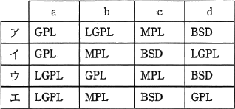 表はOSSのライセンスごとに，そのOSSを利用したプログラムを配布するとき，ソースコードを公開しなければならないかどうかを示す。a～dに入れるライセンスの適切な組合せはどれか。ここで，表中の"○"は公開しなければならないことを表し，"×"は公開しなくてもよいことを表す。
 | ア | ○ | -
 | イ | - | -
 | ウ | - | -
 | エ | - | -
22 | SRAMと比較した場合のDRAMの特徴はどれか。
 | 主にキャッシュメモリとして使用される。 | - | -
 | データを保持するためのリフレッシュ又はアクセス動作が不要である。 | - | -
 | メモリセル構成が単純なので，ビット当たりの単価が安くなる。 | ○ | -
 | メモリセルにフリップフロップを用いてデータを保存する。 | - | -
23 | RTC(Real-Time Clock)の説明として，適切なものはどれか。
 | カウンタ値とコンスタントレジスタの値が一致すると割込みを発生させる。 | - | -
 | 設定した時間内にタイマがリスタートせずタイムアウトになると，システムをリセットする。 | - | -
 | 入力信号又は基準周波数と，出力信号との周波数を一致させる。 | - | -
 | 日付及び時刻を示すカレンダ情報をもっており，システムの時刻の管理に使われる。 | ○ | -
24 | 図の回路において出力がx＝0，y＝1である状態から，x＝1，y＝0に変える入力a及びbの組合せはどれか。
 | a＝0，b＝0 | - | -
 | a＝0，b＝1 | ○ | -
 | a＝1，b＝0 | - | -
 | a＝1，b＝1 | - | -
25 | ユーザビリティの説明として，最も適切なものはどれか。
 | 障害，年齢，性別，国籍などにかかわらず，誰もが使える設計をいう。 | - | -
 | 障害者や高齢者がサービスを支障なく操作又は利用できる機能をいう。 | - | -
 | 障害者や高齢者に負担を与えない設計をいう。 | - | -
 | どれだけ利用者がストレスを感じずに，目標とする要求が達成できるかをいう。 | ○ | -
26 | 動画やマルチメディアコンテンツのレイアウトや再生のタイミングをXMLフォーマットで記述するためのW3C勧告はどれか。
 | Ajax | - | -
 | CSS | - | -
 | SMIL | ○ | -
 | SVG | - | -
27 | クライアントサーバシステムにおけるストアドプロシージャに関する記述のうち，誤っているものはどれか。
 | 機密性の高いデータに対する処理を特定のプロシージャ呼出しに限定することによって，セキュリティを向上させることができる。 | - | -
 | システム全体に共通な処理をプロシージャとして格納することによって，処理の標準化を行うことができる。 | - | -
 | データベースへのアクセスを細かい単位でプロシージャ化することによって，処理性能(スループット)を向上させることができる。 | ○ | -
 | 複数のSQL文から成る手続を1回の呼出しで実行できるので，クライアントとサーバ間の通信回数を減らすことができる。 | - | -
28 | RDBMSのコストベースのオプティマイザの機能の説明として，適切なものはどれか。
 | RDBMSが収集した統計情報を基に予測した実行計画を比較して，アクセスパスを選択する。 | ○ | -
 | アプリケーションプログラムの動きを基に予測したアプリケーション全体の実行計画を比較して，アクセスパスを選択する。 | - | -
 | インデックスが定義された列では，必ずいずれかのインデックスを用いたアクセスパスを選択する。 | - | -
 | 複数のアクセスパスが使用可能な場合は，ルールの優先度が上位のアクセスパスを選択する。 | - | -
29 | 関係を第2正規形から第3正規形に変換する手順はどれか。
 | 候補キー以外の属性から，候補キーの一部の属性に対して関数従属性がある場合，その関係を分解する。 | - | -
 | 候補キー以外の属性間に関数従属性がある場合，その関係を分解する。 | ○ | -
 | 候補キーの一部の属性から，候補キー以外の属性への関数従属性がある場合，その関係を分解する。 | - | -
 | 一つの属性に複数の値が入っている場合，単一の値になるように分解する。 | - | -
30 | 関係Rと関係Sに対して，関係Xを求める関係演算はどれか。
 | IDで結合 | - | -
 | 差 | - | -
 | 直積 | - | -
 | 和 | ○ | -
31 | 地域別に分かれている同じ構造の三つの商品表，"東京商品"，"名古屋商品"，"大阪商品"がある。次のSQL文と同等の結果が得られる関係式はどれか。ここで，三つの商品表の主キーは"商品番号"である。また，X－YはXからYの要素を除いた差集合を表す。
 | (大阪商品∩名古屋商品)－東京商品 | - | -
 | (大阪商品∪名古屋商品)－東京商品 | ○ | -
 | 東京商品－(大阪商品∩名古屋商品) | - | -
 | 東京商品－(大阪商品∪名古屋商品) | - | -
32 | IPv4ネットワークで用いられる可変長サブネットマスクとして，正しいものはどれか。
 | 255.255.255.1 | - | -
 | 255.255.255.32 | - | -
 | 255.255.255.64 | - | -
 | 255.255.255.128 | ○ | -
33 | ビット誤り率が10%の伝送路を使ってビットデータを送る。誤り率を改善するために，送信側は元データの各ビットを3回ずつ連続して送信し，受信側は多数決をとって元データを復元する処理を行う。このとき，復元されたデータのビット誤り率はおよそ何%か。ここで，伝送路におけるビットデータの増減や，同期方法については考慮しないものとする。
 | 1.0 | - | -
 | 2.8 | ○ | -
 | 3.1 | - | -
 | 3.3 | - | -
34 | イーサネット方式のLANで用いられるブロードキャストフレームによるデータ伝送の説明として，適切なものはどれか。
 | 同一セグメント内の全てのノードに対して，送信元が一度の送信でデータを伝送する。 | ○ | -
 | 同一セグメント内の全てのノードに対して，送信元が順番にデータを伝送する。 | - | -
 | 同一セグメント内の選択された複数のノードに対して，送信元が一度の送信でデータを伝送する。 | - | -
 | 同一セグメント内の選択された複数のノードに対して，送信元が順番にデータを伝送する。 | - | -
35 | IPネットワークのプロトコルのうち，OSI基本参照モデルのトランスポート層に位置するものはどれか。
 | HTTP | - | -
 | ICMP | - | -
 | SMTP | - | -
 | UDP | ○ | -
36 | 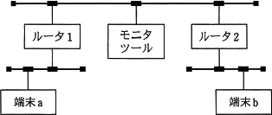 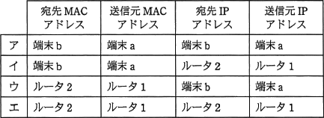 図に示すIPネットワークにおいて，端末aから端末bへの送信パケットをモニタリングツールで採取した。パケットのヘッダ情報に含まれるアドレスの組合せとして，適切なものはどれか。
 | ア | - | -
 | イ | - | -
 | ウ | ○ | -
 | エ | - | -
37 | PCからサーバに対し，IPv6を利用した通信を行う場合，ネットワーク層で暗号化を行うのに利用するものはどれか。
 | Ipsec | ○ | -
 | PPP | - | -
 | SSH | - | -
 | SSL | - | -
38 | 非常に大きな数の素因数分解が困難なことを利用した公開鍵暗号方式はどれか。
 | AES | - | -
 | DSA | - | -
 | IDEA | - | -
 | RSA | ○ | -
39 | ディジタル署名において，発信者がメッセージのハッシュ値からディジタル署名を生成するのに使う鍵はどれか。
 | 受信者の公開鍵 | - | -
 | 受信者の秘密鍵 | - | -
 | 発信者の公開鍵 | - | -
 | 発信者の秘密鍵 | ○ | -
40 | ISMSにおいて定義することが求められている情報セキュリティ基本方針に関する記述のうち，適切なものはどれか。
 | 重要な基本方針を定めた機密文書であり，社内の関係者以外の目に触れないようにする。 | - | -
 | 情報セキュリティの基本方針を述べたものであり，ビジネス環境や技術が変化しても変更してはならない。 | - | -
 | 情報セキュリティのための経営陣の方向性及び支持を規定する。 | ○ | -
 | 特定のシステムについてリスク分析を行い，そのセキュリティ対策とシステム運用の詳細を記述する。 | - | -
41 | ビヘイビア法のウイルス検出手法に当たるものはどれか。
 | あらかじめ検査対象に付加された，ウイルスに感染していないことを保証する情報と，検査対象から算出した情報とを比較する。 | - | -
 | 検査対象と安全な場所に保管してあるその原本とを比較する。 | - | -
 | 検査対象のハッシュ値と既知のウイルスファイルのハッシュ値とを比較する。 | - | -
 | 検査対象をメモリ上の仮想環境下で実行して，その挙動を監視する。 | ○ | -
42 | クロスサイトスクリプティングの手口はどれか。
 | Webアプリケーションに用意された入力フィールドに，悪意のあるJavaScriptコードを含んだデータを入力する。 | ○ | -
 | インターネットなどのネットワークを通じてサーバに不正にアクセスしたり，データの改ざん・破壊を行ったりする。 | - | -
 | 大量のデータをWebアプリケーションに送ることによって，用意されたバッファ領域をあふれさせる。 | - | -
 | パス名を推定することによって，本来は認証された後にしかアクセスが許可されていないページに直接ジャンプする。 | - | -
43 | ディジタルフォレンジックスでハッシュ値を利用する目的として，適切なものはどれか。
 | 一方向性関数によってパスワードを変換して保存する。 | - | -
 | 改変された証拠を復元する。 | - | -
 | 証拠と原本との同一性を証明する。 | ○ | -
 | パスワードの盗聴の有無を検証する。 | - | -
44 | 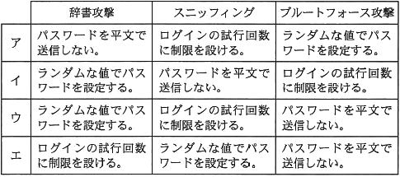 サーバへのログイン時に用いるパスワードを不正に取得しようとする攻撃とその対策の組合せのうち，適切なものはどれか。
 | ア | - | -
 | イ | ○ | -
 | ウ | - | -
 | エ | - | -
45 | 次のE-R図の解釈として，適切なものはどれか。ここで，* * は多対多の関連を示し，自己参照は除くものとする。
 | ある組織の親組織の数が，子組織の数より多い可能性がある。 | ○ | -
 | 全ての組織は必ず子組織を持つ。 | - | -
 | 組織は2段階の階層構造である。 | - | -
 | 組織はネットワーク構造になっていない。 | - | -
46 | 設計上の誤りを早期に発見することを目的として，作成者と複数の関係者が設計書をレビューする方法はどれか。
 | ウォークスルー | ○ | -
 | 机上デバッグ | - | -
 | トップダウンテスト | - | -
 | 並行シミュレーション | - | -
47 | オブジェクト指向言語のクラスに関する記述のうち，適切なものはどれか。
 | インスタンス変数には共有データが保存されているので，クラス全体で使用できる。 | - | -
 | オブジェクトに共通する性質を定義したものがクラスであり，クラスを集めたものがクラスライブラリである。 | ○ | -
 | オブジェクトはクラスによって定義され，クラスにはメソッドと呼ばれる共有データが保存されている。 | - | -
 | スーパクラスはサブクラスから独立して定義し，サブクラスの性質を継承する。 | - | -
48 | 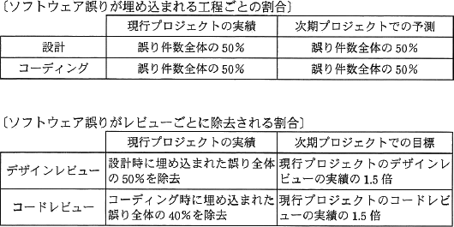 表は，現行プロジェクトのソフトウェアの誤りの発生・除去の実績，及び次期プロジェクトにおける誤り除去の目標を記述したものである。誤りは，設計とコーディングの作業で埋め込まれ，デザインレビュー，コードレビュー及びテストですべて除去されるものとする。次期プロジェクトにおいても，ソフトウェアの規模と誤りの発生状況は変わらないと仮定したときに，テストで除去すべきソフトウェア誤りの比率は全体の何%となるか。
 | 17.5 | - | -
 | 25 | - | -
 | 30 | - | -
 | 32.5 | ○ | -
49 | 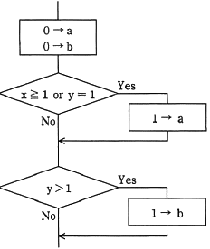 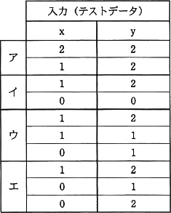 流れ図において，分岐網羅を満たし，かつ，条件網羅を満たすテストデータの組はどれか。
 | ア | - | -
 | イ | - | -
 | ウ | - | -
 | エ | ○ | -

#特殊記号の扱い方
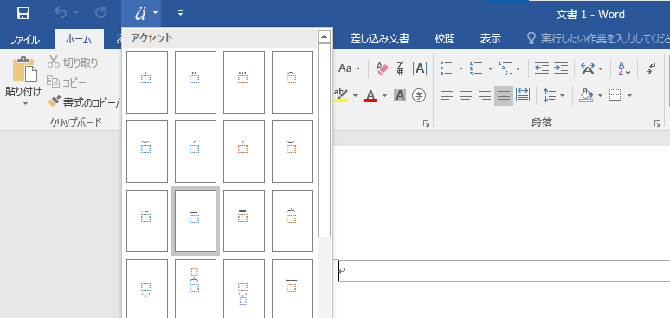
特殊記号の扱い方
 | A以外の表現

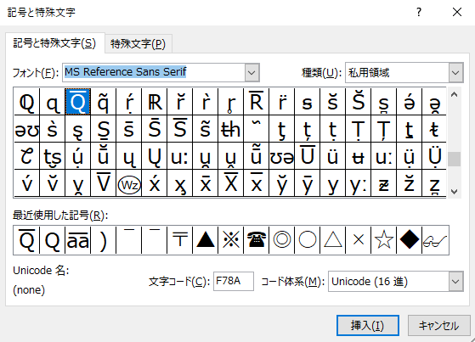

MS Reference Sans Serif

 |  | 

または、ワードのアクセントから使う

